Hoja2
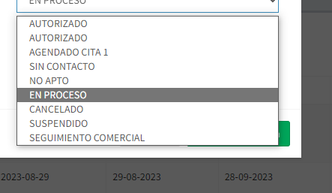
nombre paciente | tipo de documento | num documento | Numero de Autorizacion | Fecha de Autorizacion | entidad | Codigo Servicio | Nombre del Servicio | cantidad de servicios | Pago del Afiliado | Fecha | Estado de Cargue

